Planilha1
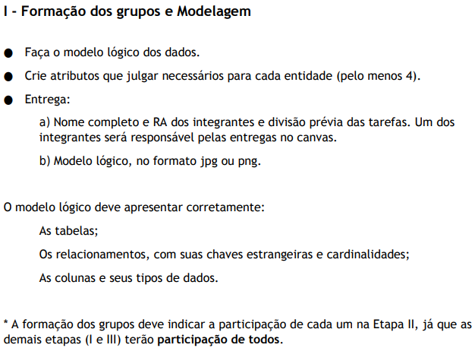
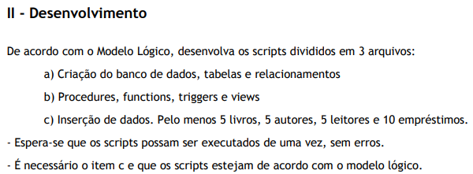
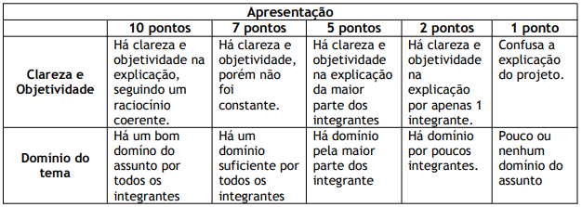
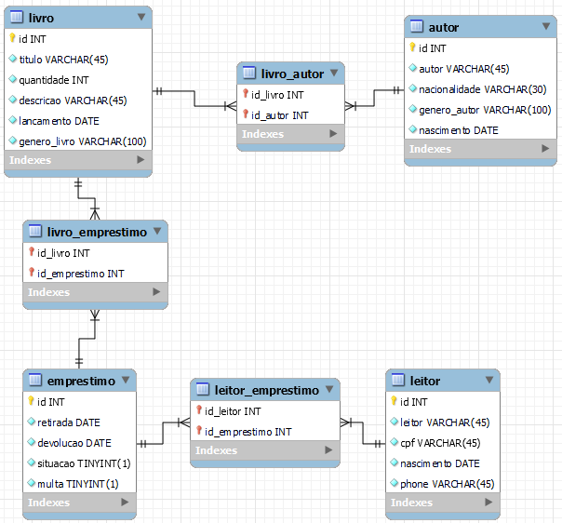
ITEM | ENUNCIADO | TIPO | PONTO | RESPONSÁVEL | SITUAÇÃO
a | Crie o script que cria as tabelas, seus relacionamentos e restrições. | Screema | 2 | VICTOR | OK
b | Crie uma função que, dado o ID do livro, retorne quantos exemplares estão disponíveis para empréstimo. | Function | 1 | VICTOR | OK
c | Crie um procedure que registra um empréstimo. Deve receber por parâmetro apenas o necessário para o registro. | Procedure | 2 | EDUARDO | OK
d | Como restrição, o livro a ser emprestado deve estar disponível na biblioteca, ou seja, a quantidade de exemplares disponíveis deve ser maior que zero. | + Procedure | 1 | EDUARDO | OK
e | Crie uma view que exiba os detalhes de todos os empréstimos, incluindo o título do livro, nome do autor, nome do leitor, datas de retirada e devolução, etc. | View | 2 | DANIEL | OK
f | Selecione todos os livros que estão emprestados no momento, ou seja, cuja data de devolução ainda não tenha ocorrido. | Select | 1 | GABRIEL | OK
g | Selecione todos os leitores que possuem empréstimos em atraso, ou seja, cuja data de devolução já tenha passado. | Select | 1 | GABRIEL | OK

